Matrice_choix
 | Matrice de choix

 | Scalabilité | Performance | Coût fonctionnement | Coût création | Total score
Cognitif service azure | 3 | 3 | 1 | 5 | 12
Container API Machine Learning Studio | 5 | 1 | 3 | 4 | 13
Container API Machine Learning Studio modèle avancé | 5 | 5 | 3 | 1 | 14

Benchmark global solution

Calcul_frais
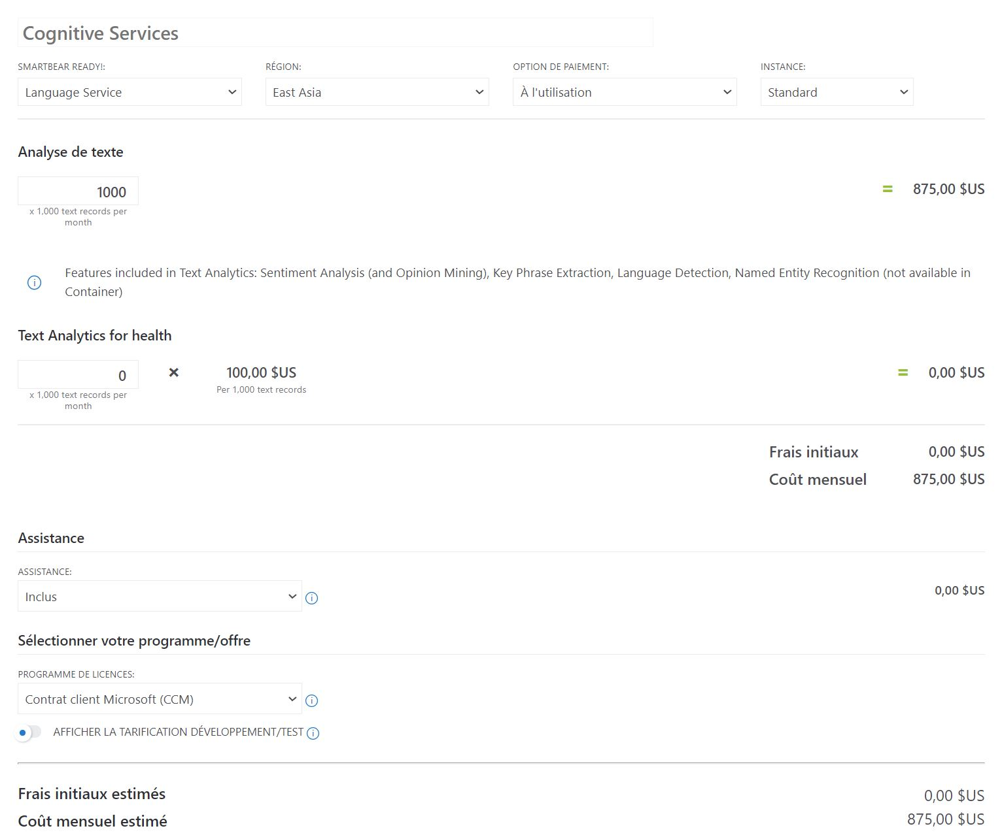
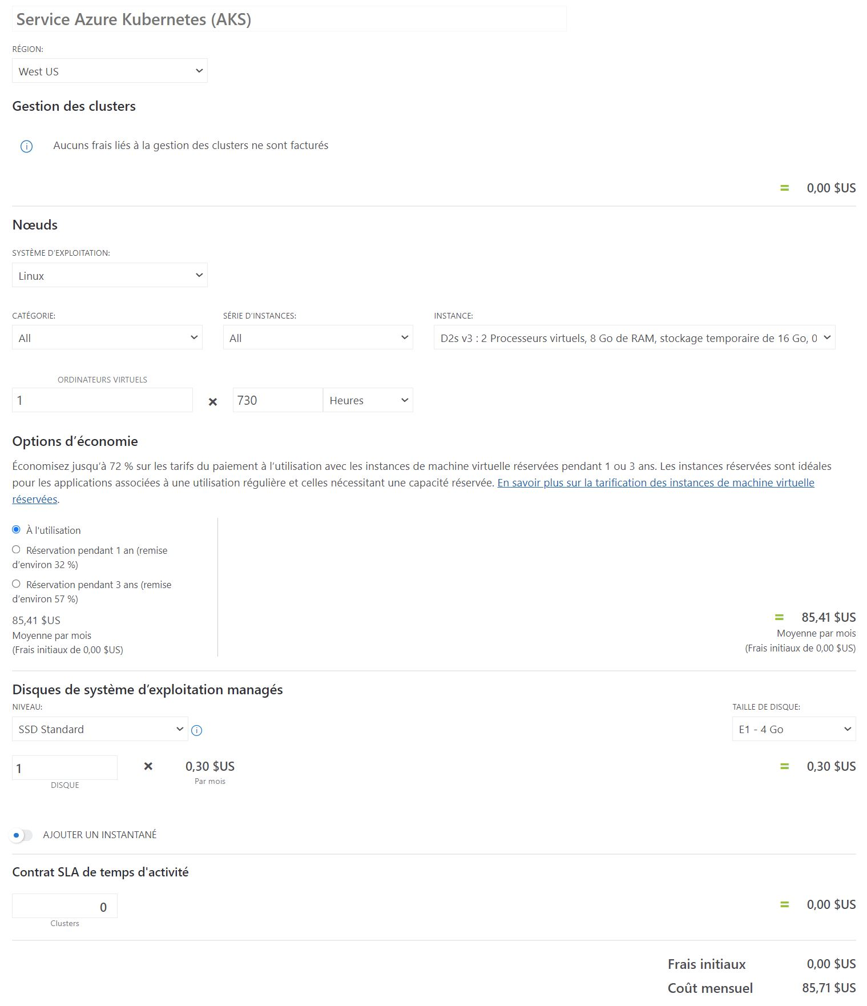
 |  |  |  |  | Consultant data taux journalier
 | Prix utilisation 1000 tweet | Prix/h | Création nombre de jours | Création coût | 500 €
Cognitif service azure | 0.88 € | 0.00 € | 0 | 0 €
Container API Machine Learning Studio | 0.00 € | 0.11 € | 1 | 500 €
Container API Machine Learning Studio modèle avancé | 0.00 € | 0.11 € | 20 | 10,000 €

Nombre de tweet | 100000 | 100
Nombre d'heure | 730 | (1 mois d'utilisation)

 | Prix au tweet | Prix à l'heure | Prix total | Prix total + création
Cognitif service azure | 87.50 € | 0.00 € | 87.50 € | 87.50 €
Container API Machine Learning Studio | 0.00 € | 80.30 € | 80.30 € | 580.30 €
Container API Machine Learning Studio modèle avancé | 0.00 € | 80.30 € | 80.30 € | 10,080.30 €

Nombre de tweet | 1200000 | Nombre de mois d'utilisation
Nombre d'heure | 8760 | 12

 | Prix au tweet | Prix à l'heure | Prix total | Prix total + création
Cognitif service azure | 1,050.00 € | 0.00 € | 1,050.00 € | 1,050.00 €
Container API Machine Learning Studio | 0.00 € | 963.60 € | 963.60 € | 1,463.60 €
Container API Machine Learning Studio modèle avancé | 0.00 € | 963.60 € | 963.60 € | 10,963.60 €

Cognitif service azure | 0 à 500.000 tweet : 1€
 | 500.000 à 2,5M : 0,75€
 | 2,5M à 10M : 0,30€
 | 10M et + : 0,25€

